MATRIX
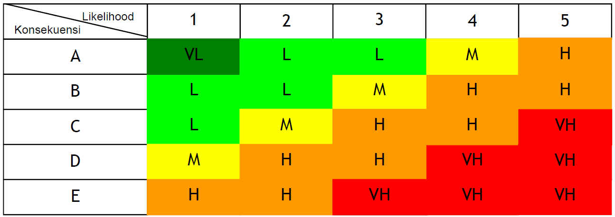
 | Tabel Matriks Konsekuensi x Likelihood
 |  |  |  |  |  |  |  | Keterangan |  |  |  | Dibuat : | Diperiksa : | Disetujui :
 |  |  |  |  |  |  |  | VH | Sangat Tinggi |  | Harus selalu monitoring ( setiap akan ada pekerjaan terkait/setiap jam)
 |  |  |  |  |  |  |  | H | Tinggi |  | Harus Selalu dimonitoring (Semingu Sekali)
 |  |  |  |  |  |  |  | M | Medium |  | Secara periodik dimonitor (Sebulan Sekali)
 |  |  |  |  |  |  |  | L | Rendah |  | Sesekali dimonitor (Setiap enam bulan sekali)
 |  |  |  |  |  |  |  | VL | Sangat Rendah |  | Tidak perlu tindakan khusus

 | K3
 | Penentuan Skala :
 | Risk Assessment Matrix |  |  |  |  |  |  | Kategori Resiko

 |  | Kemungkinan
Keparahan |  |  | 1 | 2 | 3 | 4 | 5 | Extreme |  | 15 s/d 25
 |  | A | 1 | 2 | 3 | 4 | 5 | High Risk |  | 8 s/d 12
 |  | B | 2 | 4 | 6 | 8 | 10 | Medium Risk |  | 4 s/d 6
 |  | C | 3 | 6 | 9 | 11 | 15 | Low Risk |  | 1 s/d 3
 |  | D | 4 | 8 | 11 | 15 | 20 | Small Risk |  | 0
 |  | E | 5 | 10 | 15 | 20 | 25

 | Penjelasan Level kemungkinan :
 | 1 | tidak pernah terdengar / terjadi
 | 2 | Pernah terjadi / terdengar
 | 3 | Pernah terjadi lebih dari 1x pertahun
 | 4 | Pernah terjadi lebih dari 1x pertahun di Seksi lainnya dalam 1 perusahaan
 | 5 | Pernah terjadi lebih dari 1x pertahun di industri serupa di Indonesia

 | Penjelasan Level keparahan :
 | 1 | Cidera ringan (kasus P3K)
 | 2 | Cidera sedang (memerlukan pengobatan medis, menyebabkan kehilangan jam kerja <=24 jam
 | 3 | Cidera berat ( 1 kasus cidera yang perlu pengobatan medis, menyebabkan kehilangan jam kerja >= 24 jam
 | 4 | Kejadian Fatal (terjadi kasus luka berat / menyebabkan 1 kasus cacat permanen / kematian
 | 5 | Bencana (lebih dari 1 kasus cacat permanen atau kematian)

